对账
订单号 | 入住日期 | 离店日期 | 应收 |  |  |  | ，
17915396556 | 2022-06-06 | 2022-06-09 | 1410 | 1410.00 | 2546112 | 0 | ，2546112 | 直采
17941803660 | 2022-06-08 | 2022-06-09 | 1486 | 1486.00 | 2553235 | 0 | ，2553235 | 直采
17995381749 | 2022-06-06 | 2022-06-09 | 1272 | 1272.00 | 2563890 | 0 | ，2563890 | 直采
18000568894 | 2022-06-08 | 2022-06-09 | 256 | 256.00 | 2564670 | 0 | ，2564670 | 直采
18005177275 | 2022-06-08 | 2022-06-09 | 1842 | 1842.00 | 2565453 | 0 | ，2565453 | 直采
18025995085 | 2022-06-02 | 2022-06-09 | 2842 | 2842.00 | 2570465 | 0 | ，2570465 | 直采
18029589315 | 2022-06-08 | 2022-06-09 | 767 | 767.00 | 2571439 | 0 | ，2571439 | 直采
18031373457 | 2022-06-06 | 2022-06-09 | 636 | 636.00 | 2571664 | 0 | ，2571664 | 直采
18032686975 | 2022-06-08 | 2022-06-09 | 448 | 448.00 | 2572309 | 0 | ，2572309 | 直采
18034508387 | 2022-06-07 | 2022-06-09 | 835 | 835.00 | 2572539 | 0 | ，2572539 | 直采
18038538263 | 2022-06-08 | 2022-06-09 | 305 | 305.00 | 2573723 | 0 | ，2573723 | 直采
18038717390 | 2022-06-08 | 2022-06-09 | 448 | 448.00 | 2573828 | 0 | ，2573828 | 直采
18038787855 | 2022-06-07 | 2022-06-09 | 1536 | 1536.00 | 2573885 | 0 | ，2573885 | 直采
18041507223 | 2022-06-08 | 2022-06-09 | 982 | 982.00 | 2574462 | 0 | ，2574462 | 直采
18046731911 | 2022-06-07 | 2022-06-09 | 2452 | 2452.00 | 2575525 | 0 | ，2575525 | 直采
18049050685 | 2022-06-08 | 2022-06-09 | 770 | 770.00 | 2575905 | 0 | ，2575905 | 直采
18049777313 | 2022-06-08 | 2022-06-09 | 1040 | 1040.00 | 2576148 | 0 | ，2576148 | 直采
18058651802 | 2022-06-06 | 2022-06-09 | 2616 | 2616.00 | 2577675 | 0 | ，2577675 | 直采
18058665422 | 2022-06-06 | 2022-06-09 | 2616 | 2616.00 | 2577679 | 0 | ，2577679 | 直采
18059762468 | 2022-06-07 | 2022-06-09 | 602 | 602.00 | 2578001 | 0 | ，2578001 | 直采
18060159448 | 2022-06-07 | 2022-06-09 | 332 | 332.00 | 2578214 | 0 | ，2578214 | 直采
18061755748 | 2022-06-06 | 2022-06-09 | 483 | 483.00 | 2578446 | 0 | ，2578446 | 直采
18065695998 | 2022-06-08 | 2022-06-09 | 881 | 881.00 | 2579524 | 0 | ，2579524 | 直采
18065835734 | 2022-06-07 | 2022-06-09 | 968 | 968.00 | 2579565 | 0 | ，2579565 | 直采
18065838689 | 2022-06-07 | 2022-06-09 | 1080 | 1080.00 | 2579567 | 0 | ，2579567 | 直采
18066014022 | 2022-06-08 | 2022-06-09 | 136 | 136.00 | 2579641 | 0 | ，2579641 | 直采
18066256032 | 2022-06-08 | 2022-06-09 | 163 | 163.00 | 2579807 | 0 | ，2579807 | 直采
18068265546 | 2022-06-08 | 2022-06-09 | 305 | 305.00 | 2579950 | 0 | ，2579950 | 直采
18069599726 | 2022-06-08 | 2022-06-09 | 305 | 305.00 | 2580412 | 0 | ，2580412 | 直采
18071351347 | 2022-06-08 | 2022-06-09 | 221 | 221.00 | 2580594 | 0 | ，2580594 | 直采
18071574464 | 2022-06-08 | 2022-06-09 | 181 | 181.00 | 2580688 | 0 | ，2580688 | 直采
18071620283 | 2022-06-08 | 2022-06-09 | 360 | 360.00 | 2580705 | 0 | ，2580705 | 直采
18071804034 | 2022-06-08 | 2022-06-09 | 396 | 396.00 | 2580785 | 0 | ，2580785 | 直采
18071827743 | 2022-06-08 | 2022-06-09 | 360 | 360.00 | 2580790 | 0 | ，2580790 | 直采
18072117625 | 2022-06-08 | 2022-06-09 | 530 | 530.00 | 2580900 | 0 | ，2580900 | 直采
18072202820 | 2022-06-08 | 2022-06-09 | 305 | 305.00 | 2580916 | 0 | ，2580916 | 直采
18072331507 | 2022-06-08 | 2022-06-09 | 530 | 530.00 | 2580940 | 0 | ，2580940 | 直采
18072428626 | 2022-06-08 | 2022-06-09 | 200 | 200.00 | 2580954 | 0 | ，2580954 | 直采
18072618186 | 2022-06-08 | 2022-06-09 | 305 | 305.00 | 2580995 | 0 | ，2580995 | 直采
18072617117 | 2022-06-08 | 2022-06-09 | 330 | 330.00 | 2581002 | 0 | ，2581002 | 直采
18072861607 | 2022-06-08 | 2022-06-09 | 244 | 244.00 | 2581048 | 0 | ，2581048 | 直采
17207024102 | 2022-06-08 | 2022-06-11 | 945 | 945.00 | 2403769 | 0 | ，2403769 | 直采
17614605171 | 2022-06-10 | 2022-06-11 | 700 | 700.00 | 2460487 | 0 | ，2460487 | 直采
17680395393 | 2022-06-11 | 2022-06-12 | 736 | 736.00 | 2475145 | 0 | ，2475145 | 直采
17686547049 | 2022-06-11 | 2022-06-12 | 736 | 736.00 | 2475214 | 0 | ，2475214 | 直采
17689773226 | 2022-06-11 | 2022-06-12 | 736 | 736.00 | 2476805 | 0 | ，2476805 | 直采
17727919363 | 2022-06-08 | 2022-06-12 | 7266 | 7266.00 | 2487138 | 0 | ，2487138 | 直采
17742933341 | 2022-06-06 | 2022-06-09 | 7908 | 7908.00 | 2491605 | 0 | ，2491605 | 直采
17758715268 | 2022-06-10 | 2022-06-12 | 1170 | 1170.00 | 2495764 | 0 | ，2495764 | 直采
17760294746 | 2022-06-10 | 2022-06-12 | 1170 | 1170.00 | 2496344 | 0 | ，2496344 | 直采
17762452891 | 2022-06-08 | 2022-06-11 | 6426 | 6426.00 | 2497796 | 0 | ，2497796 | 直采
17782738062 | 2022-06-08 | 2022-06-11 | 888 | 888.00 | 2505212 | 0 | ，2505212 | 直采
17789381799 | 2022-06-04 | 2022-06-06 | 2168 | 2168.00 | 2506291 | 0 | ，2506291 | 直采
17807605207 | 2022-06-04 | 2022-06-06 | 1520 | 1520.00 | 2513670 | 0 | ，2513670 | 直采
17838484302 | 2022-06-08 | 2022-06-09 | 175 | 175.00 | 2522656 | 0 | ，2522656 | 直采
17844523041 | 2022-06-07 | 2022-06-08 | 353 | 353.00 | 2524003 | 0 | ，2524003 | 直采
17844530214 | 2022-06-05 | 2022-06-07 | 3600 | 3600.00 | 2524006 | 0 | ，2524006 | 直采
17845871369 | 2022-06-11 | 2022-06-12 | 1072 | 1072.00 | 2524675 | 0 | ，2524675 | 直采
17846275798 | 2022-06-09 | 2022-06-12 | 2130 | 2130.00 | 2524841 | 0 | ，2524841 | 直采
17851782098 | 2022-06-03 | 2022-06-07 | 3816 | 3816.00 | 2526291 | 0 | ，2526291 | 直采
17851851579 | 2022-06-10 | 2022-06-12 | 3176 | 3176.00 | 2526342 | 0 | ，2526342 | 直采
17851558774 | 2022-06-04 | 2022-06-06 | 15166 | 15166.00 | 2526225 | 0 | ，2526225 | 直采
17856752818 | 2022-06-09 | 2022-06-11 | 900 | 900.00 | 2527416 | 0 | ，2527416 | 直采
17857960598 | 2022-06-11 | 2022-06-12 | 650 | 650.00 | 2528015 | 0 | ，2528015 | 直采
17864297646 | 2022-06-03 | 2022-06-06 | 885 | 885.00 | 2529256 | 0 | ，2529256 | 直采
17875208237 | 2022-06-04 | 2022-06-06 | 3430 | 3430.00 | 2531897 | 0 | ，2531897 | 直采
17881741139 | 2022-06-06 | 2022-06-08 | 7716 | 7716.00 | 2533766 | 0 | ，2533766 | 直采
17883233330 | 2022-06-10 | 2022-06-12 | 1438 | 1438.00 | 2534406 | 0 | ，2534406 | 直采
17883921175 | 2022-06-04 | 2022-06-07 | 2542 | 2542.00 | 2534665 | 0 | ，2534665 | 直采
17890586189 | 2022-06-09 | 2022-06-12 | 1260 | 1260.00 | 2536777 | 0 | ，2536777 | 直采
...
 |  |  |  |  |  |  | ，
 |  |  |  |  |  | 0 | ，2580147 | 直采
 |  |  |  |  |  | 0 | ，2580266 | 直采
 |  |  |  |  |  | 0 | ，2580275 | 直采
 |  |  |  |  |  | 0 | ，2580388 | 直采
 |  |  |  |  |  | 0 | ，2580920 | 直采
 |  |  |  |  |  | 0 | ，2581024 | 直采
 |  |  |  |  |  | 0 | ，2581111 | 直采
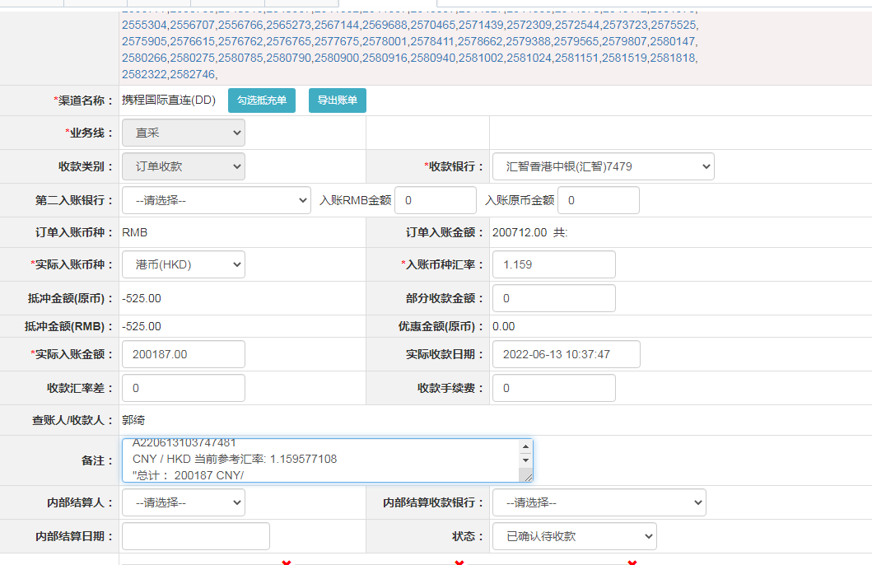
 |  |  |  |  |  | 0 | ，2581151 | 直采
 |  |  |  |  |  | 0 | ，2581364 | 直采
 |  |  |  |  |  | 0 | ，2581519 | 直采
 |  |  |  |  |  | 0 | ，2581906 | 直采
 |  |  |  |  |  | 0 | ，2581818 | 直采
 |  |  |  |  |  | 0 | ，2582023 | 直采
 |  |  |  |  |  | 0 | ，2582164 | 直采
 |  |  |  |  |  | 0 | ，2582168 | 直采
 |  |  |  |  |  | 0 | ，2582322 | 直采
 |  |  |  |  |  | 0 | ，2582535 | 直采
 |  |  |  |  |  | 0 | ，2582746 | 直采
...

